Cover Page
Supplementary Financial Information
Fourth Quarter 2008

Information financière supplémentaire
Quatrième trimestre de 2024
T4

Relations avec les investisseurs, BCE
Richard Bengian
514-786-8219
richard.bengian@bell.ca

Accomp Notes p14
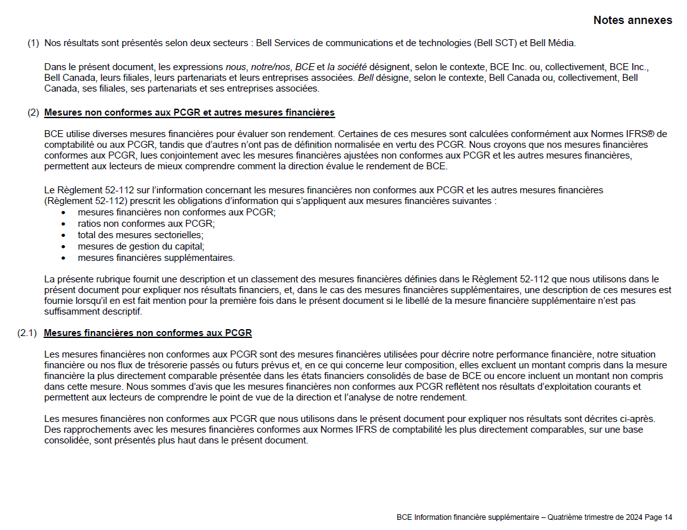

Accomp Notes p15
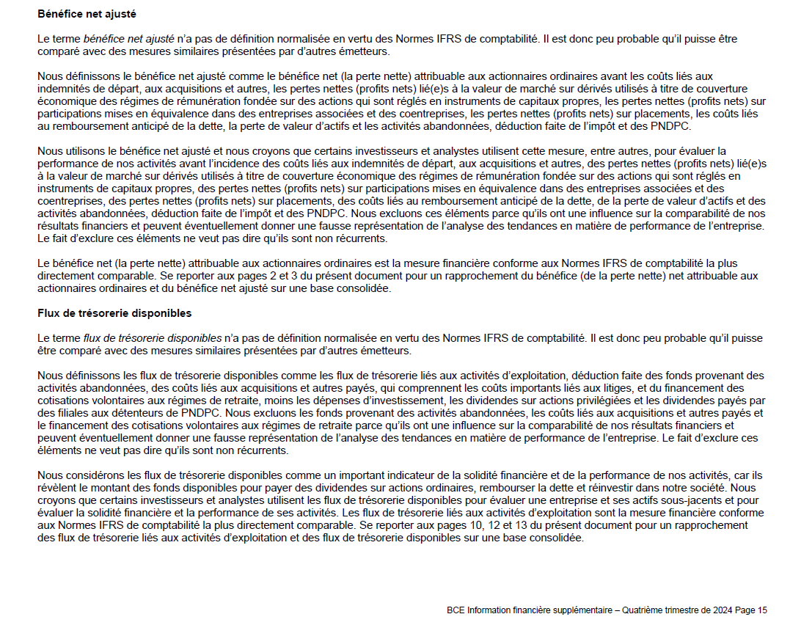

Accomp Notes p16
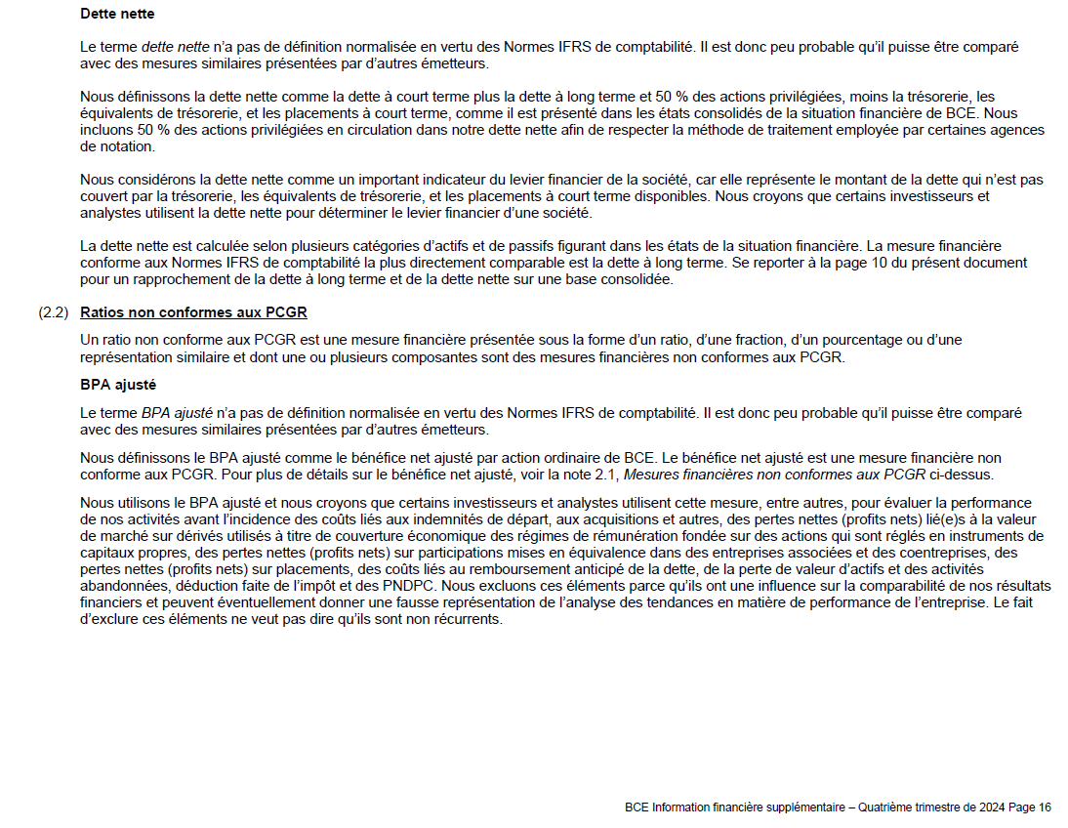

Accomp Notes p17
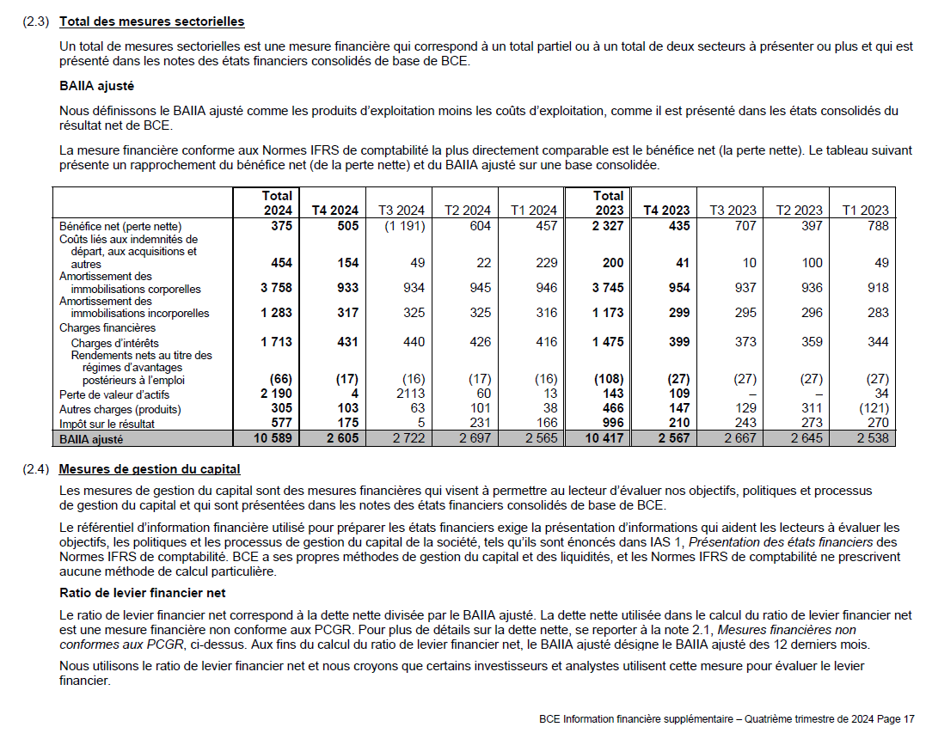

Accomp Notes p18
